Oppskrift
MaissuppeMaissuppe
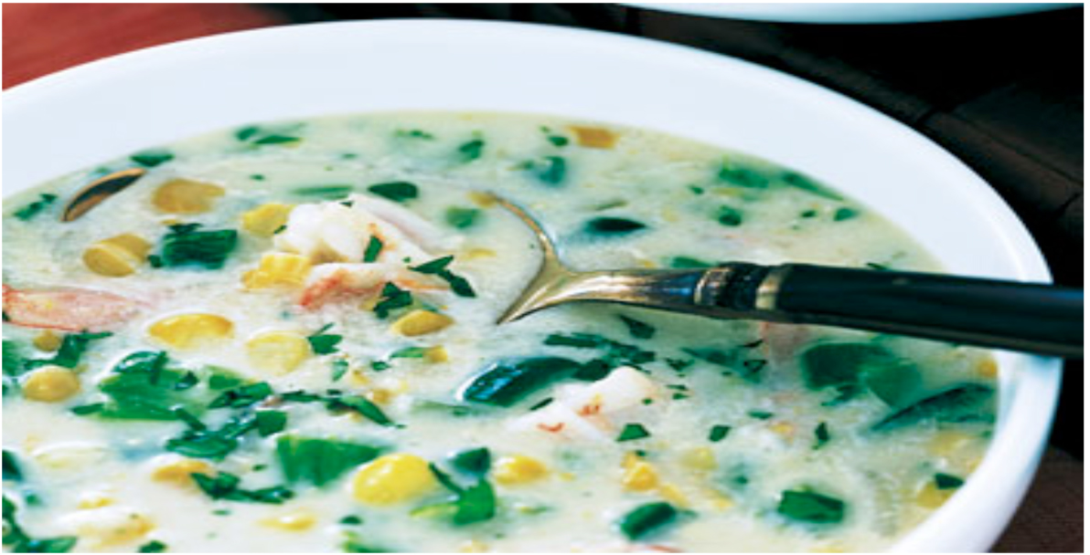

Hell olivenolje i en steamkjele eller vanlig kjele. Stek løk, selleri og hvitløk i 2 minutter. Bland ut Consommé som anvist. Hell dette i kjelen, sammen med melk eller fløte, mais og laurbærblad. Kok det hele i 30 minutter. Jevnes og smakes til med salt og pepper. Persille has i til slutt, like før servering. Hell olivenolje i en steamkjele eller vanlig kjele. Stek løk, selleri og hvitløk i 2 minutter. Bland ut Consommé som anvist. Hell dette i kjelen, sammen med melk eller fløte, mais og laurbærblad. Kok det hele i 30 minutter. Jevnes og smakes til med salt og pepper. Persille has i til slutt, like før servering.
Number of servingsNumber of servings | 1
EPDEPD | ProductProduct | Per servingPer serving |  | TotalTotal |  | QtyPerPackQtyPerPack | PackSizePackSize | PackUnitPackUnit | PackagingPackaging | ItemsItems
590836590836 | Olivenolje Olivenolje | 0.001 | ll | 0 | ll | 4 | 5 | ll | 4x5l4x5l | 0
40699364069936 | Premium Mais Premium Mais | 0.1 | kgkg | 0 | kgkg | 6 | 2.126 | kgkg | 6x2.13kg6x2.13kg | 0
 | Hügli Consommé Liquid Hügli Consommé Liquid | 0.2 | ll | 0 | ll |  |  |  |  | 0
 | Løk, ternet Løk, ternet |  |  | 0 |  |  |  |  |  | 0
 | Selleri, ternet Selleri, ternet |  |  | 0 |  |  |  |  |  | 0
 | Hvitløk, hakket Hvitløk, hakket |  |  | 0 |  |  |  |  |  | 0
 | Fløte eller melk Fløte eller melk |  |  | 0 |  |  |  |  |  | 0
 | Persille, hakket Persille, hakket |  |  | 0 |  |  |  |  |  | 0
 | Laurbærblad Laurbærblad |  |  | 0 |  |  |  |  |  | 0
 | Maisenna til jevning Maisenna til jevning |  |  | 0 |  |  |  |  |  | 0
 | Salt & Pepper Salt & Pepper |  |  | 0 |  |  |  |  |  | 0

 | * Allergens* Allergens

